상품제안서
글라스락 내열강화 이지믹서머그(대) 475ml | 상품코드: S29761

 |  |  |  |  |  |  | 02-713-8555 | www.synergygift.co.kr
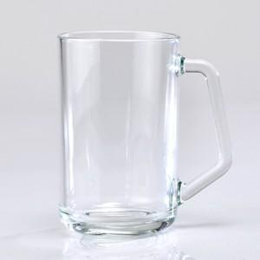

【상세/제작정보】

【인쇄/포장옵션】 | 실크 / 포장불가능

【공급단가】 | 수량 | 100~ | 300~ | 500~ | 1,000~ | 3,000~
*VAT별도 | 단가 | 5,920원 | 5,640원 | 5,490원 | 5,400원 | 5,310원

【상품 URL】 | https://www.synergygift.co.kr:443/src/goods_detail.php?gdno=29761

